PORTAL-EST-NOV-21-MINERD
Estado De Situación Financiera

Al 30 De NOVIEMBRE 2021
(Valores en RD$)

Activos

Activos corrientes
Efectivo y equivalente de efectivo | 160,037,985
Cuenta por cobrar a corto plazo | 154,561,085
Pagos anticipados | 9,129,323,382
Otros activos corrientes | 45,633,549
Total activos corrientes | 9,489,556,001

Activos no corrientes
Cuentas por cobrar a largo plazo | 8,851,961
Propiedad, planta y equipo neto | 178,466,441,443
Activos intangibles | 1,997,239,702
Total activos no corrientes | 180,472,533,107

Total activos | 189,962,089,108

Pasivos
Pasivos corrientes
Sobregiro bancario | (116,252)
Cuentas por pagar a corto plazo | (7,371,288,544)
Retenciones y acumulaciones por pagar | (625,880,333)
Otros pasivos corrientes | (377,838,610)
Total pasivos corrientes | (8,375,123,739)

Pasivos no corrientes
Otros pasivos a largo plazo no corrientes | (83,288,355)
Total pasivos no corrientes | (83,288,355)

Total pasivos | (8,458,412,094)

Patrimonio Institucional
Capital | (266,807,449)
Resultados positivos (ahorro)/negativo (desahorro) | (7,608,186,846)
Resultado acumulado | (173,628,682,719)

Total Patrimonio Institucional | (181,503,677,014)

Total Pasivos y Patrimonio | (189,962,089,108)

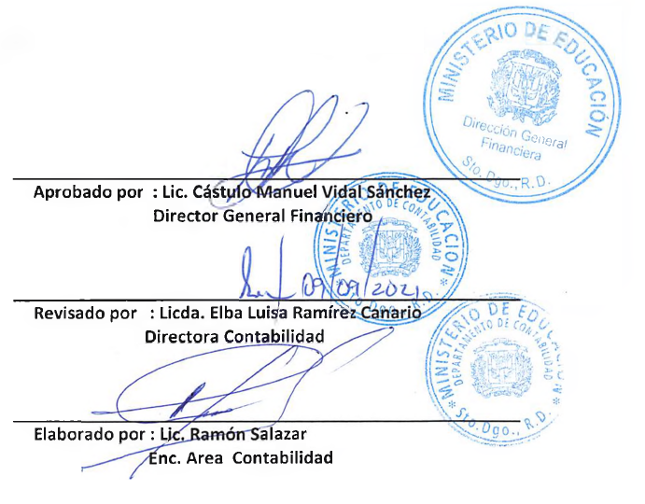

Aprobado por : Lic. Cástulo Manuel Vidal Sánchez
Director General Financiero | -

Revisado por : Licda. Elba Luisa Ramírez Canario.
Directora de Contabilidad

Elaborado por : Lic. Ramón Augusto Salazar F.
Encargado de Área en Contabilidad

